Risposte
Mattia Brugnaro |  | 2023-02-25

METADATI DESCRITTIVI :
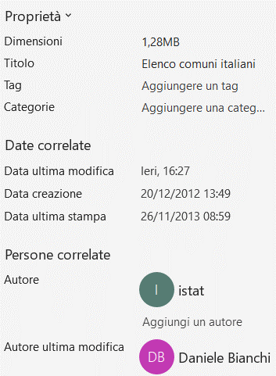

Un altro metadato descrittivo è individuabile nel foglio Legenda , dove vengono definiti tutti i campi presenti nel foglio COMUNI

LICENZA OPEN DATA: CC-BY-ND-NC :

Questa licenza certifica che il file in questione è del tipo open(CC)
però quando lo si utilizza bisogna sempre citarne la paternità (BY)
non è possibile creare lavori derivati (ND)
e infine i dati che contiene non possono essere utilizzati per fini commerciali (NC)

CHIAVI PRIMARIE : | 1)CAMPO CODICE COMUNE
 | 2)CAMPO CODICE CATASTALE DEL COMUNE
 | 3)CAMPO CODICE COMUNE FORMATO NUMERICO

Riepilogo
ITALIA

Popolazione totale | 59,433,744.00
Popolazione media per comune | 7,472.18
Numero di abitanti nel comune meno abitato | 30
Numero di abitanti nel comune più abitato | 2,617,175.00
Numero comuni con più di 800.000 cittadini | 4
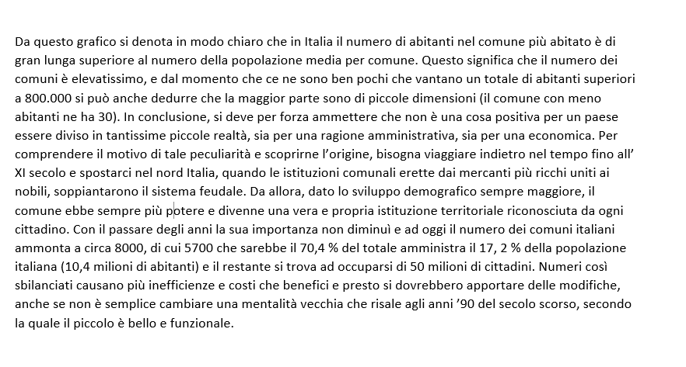
Numero comuni con iniziale B | 577

COMUNI IN ITALIA

